Sheet1
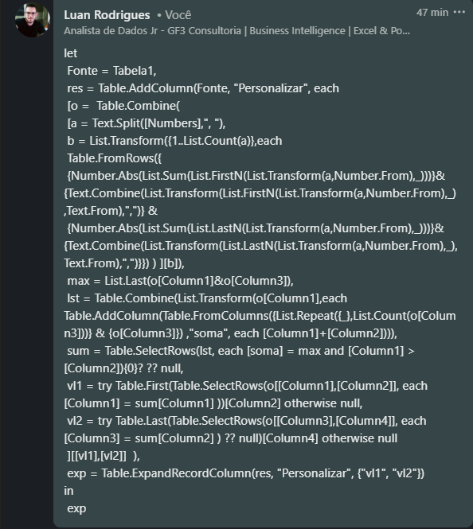
Divida os números em duas partes onde a soma da primeira parte é > soma da segunda parte onde acontece pela primeira vez. Por isso, nem todas as combinações precisam ser listadas. O que precisamos listar é quando acontece pela primeira vez quando começamos da esquerda.
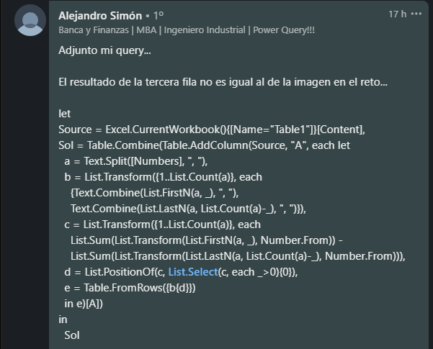
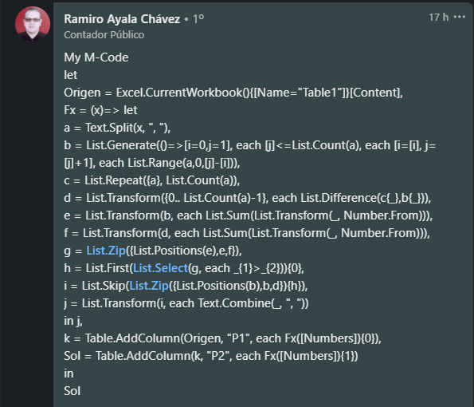
Numbers | Answer Expected
1, 2, 3, 4, -5, 1 | 1, 2, 3 | 4, -5, 1
2, -2, 7, -3, 4 | 2, -2, 7 | -3, 4
8, -3, 1, -1, 3, -4, -5
8, 4, 5, -1, 9 | 8, 4, 5 | -1, 9
9, -4, 2, 1, 7, 4, 1 | 9, -4, 2, 1, 7 | 4, 1
9, 2, 5, -4, -3, 1, -4, 6 | 9 | 2, 5, -4, -3, 1, -4, 6
9, 5, 9, 0, -1, 8, -4, 6, 1 | 9, 5, 9 | 0, -1, 8, -4, 6, 1
1, -5, 1, 2, -5, 8, 7, 6, 3, 7 | 1, -5, 1, 2, -5, 8, 7, 6 | 3, 7
-1, 3, 9, -2, 3, -4, 7, -5, 4, -4, 3, -1 | -1, 3, 9 | -2, 3, -4, 7, -5, 4, -4, 3, -1

